Inspección remachadora
 | GESTIÓN EN SEGURIDAD Y SALUD EN EL TRABAJO |  |  |  |  |  |  |  |  |  | Código: |  | SST-F-48
 |  |  |  |  |  |  |  |  |  |  | Fecha: |  | 2025-10-21
 | FORMATO DE INSPECCIÓN DE REMACHADORA |  |  |  |  |  |  |  |  |  | Versión: |  | 1
 |  |  |  |  |  |  |  |  |  |  | Página: |  | 1 de 2

CENTRO DE TRABAJO o SEDE: |  |  |  |  |  | ÁREA: |  |  |  |  | FECHA: | dd | mm | aaaa
INSPECCIÓN REALIZADA POR: | Nombre completo |  |  |  |  |  |  |  | Cargo

MARCA: |  |  |  |  |  |  | MODELO, REFERENCIA o S/N:
FABRICANTE o PROVEEDOR: |  |  |  |  |  |  | No. INVENTARIO:

ASPECTO O CONDICIÓN A VERIFICAR |  |  | CUMPLIMIENTO |  |  |  |  |  | OBSERVACIONES/ COMENTARIOS
 |  |  | CUMPLE |  | NO CUMPLE |  |  | N/A
1. Cuerpo o estructura no tenga grietas, deformaciones ni corrosión, está limpia y sin acumulación de residuos metálicos. |  |  |  |  |  |  |  |  | REMACHADORA
2. Mangos o empuñaduras, estan firmes y bien sujetos, cuenta con revestimiento antideslizante. |  |  |  |  |  |  |  |  | 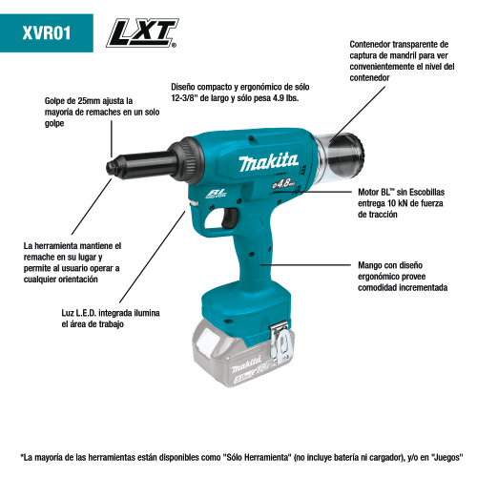
3. Las boquillas no estén gastadas, rotas o con roscas dañadas, estan bien ajustadas y limpias.
4. Mecanismo de sujeción del remache que sujeta y tira del remache esté funcionando correctamente y sin obstrucciones, no presenta desgaste excesivo o partes flojas.
5. El motor no tiene grietas, abolladuras o piezas sueltas, ausencia de corrosión o residuos acumulados, no presenta ruidos extraños.
6. El cable de conexión eléctrica y el sujetador del cable esta en buenas condiciones y completo, sin peladuras o conexiones sueltas, no se evidencian añadiduras, encauchetado roto o cortos circuitos.
7. Sistema de ventilación, las rejillas de ventilación no estan tapadas con polvo o grasa.
TOTAL |  |  | 0 |  | 0 |  |  | 0

PLAN DE ACCIÓN
ACTIVIDAD |  | ÁREA/ RESPONSABLE |  | FECHA CUMPLIMIENTO |  |  |  | FECHA COMPROBACIÓN |  | OBSERVACIONES

Nota : En caso de ser necesario inserte nueva fila para agregar información adicional al plan de acción
Firma Ejecutor(es) de inspección: | ___________________________________________ |  |  |  |  |  |  | Firma del funcionario o contratista: |  |  | ___________________________________
N° Licencia de seguridad y salud en el trabajo: | __________________________________________ |  |  |  |  |  |  | Firma líder o supervisor del contrato: |  |  | ___________________________________

